TIPO DASH
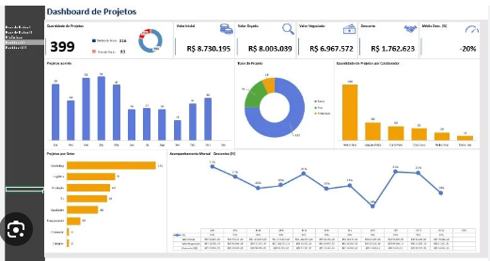
1 | EMPRESAS
2 | ANOS
3 | MESES
4 | RECEITAS
2026-01-04 | FATURAMENTO: N.FISCAL EMITIDAS
2026-02-04 | RECEITAS: N,FISCAL RECEBIDAS; RENDIMENTOS BRUTO; ALUGUEIS
2026-03-04 | RECEITAS DE INVESTIMENTOS: (LRA2; LRA3; TRAPICHE; B.VISTA)
2026-04-04 | RENTABILIDADES: (RENDIMENTO BRUTO-IOF-IRRF)

5 | N,FISCAIS EMITIDAS X N.FISCAIS RECEBIDAS

6 | DESPESAS
2026-01-05 | IMPOSTOS
2026-02-05 | LRA2
2026-03-05 | LRA3
2026-04-05 | B. VISTAS
2026-05-05 | TRAPICHE
2026-06-05 | DEMAIS DESPESAS (Somatório de todas outras despesas)

7 | RECEITAS X DESPESAS X RESULTADO (RECEITA - DESPESA)

8 | SALDOS BANCÁRIOS: Saldo de cada conta bancária conforme extrato

9 | RENDIMENTO PASSIVO (RENTABILIDADE X ALUGUEL LIQUIDO (ALUGUEL - CONDOMÍNIO))

10 | DISTRIB. LUCROS

